解析
运营数据分析：客户忠诚度分析
【任务要求】
分析客户购买频数，筛选出近半年购买频数大于等于5的客户作为店铺的忠诚客户，即活动回馈对象。
1、筛选满足网店活动条件的客户
2、筛选2021年10月1日到2022年3月31日，“原牧纯品旗舰店”购买次数最多的客户以及购买次数
3、筛选“原牧纯品旗舰店”近6个月购买频数大于等于7的客户数
4、网店回馈忠诚客户的常见形式

【知识要点】
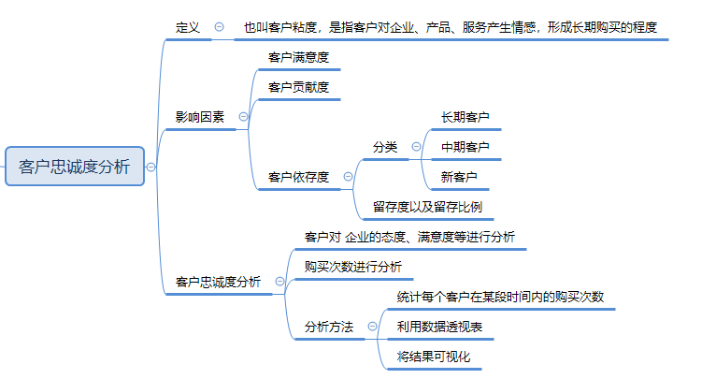

【操作讲解】
（1）满足该网店活动条件的客户共有（ ）人。
1、建立数据透视表
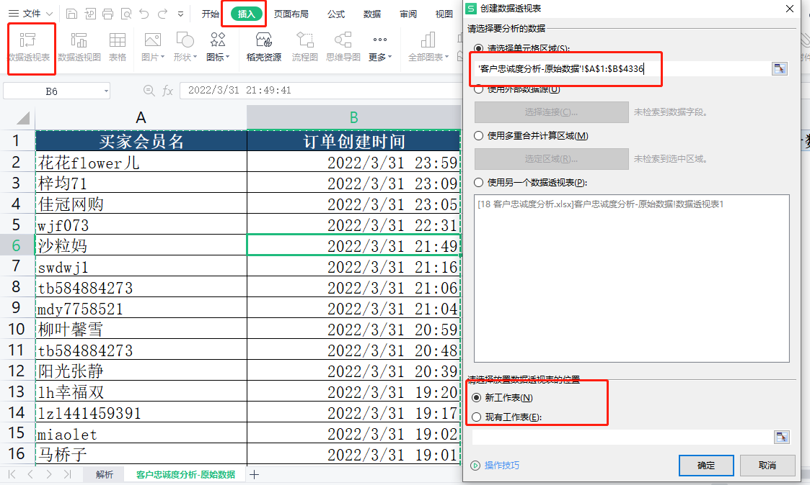

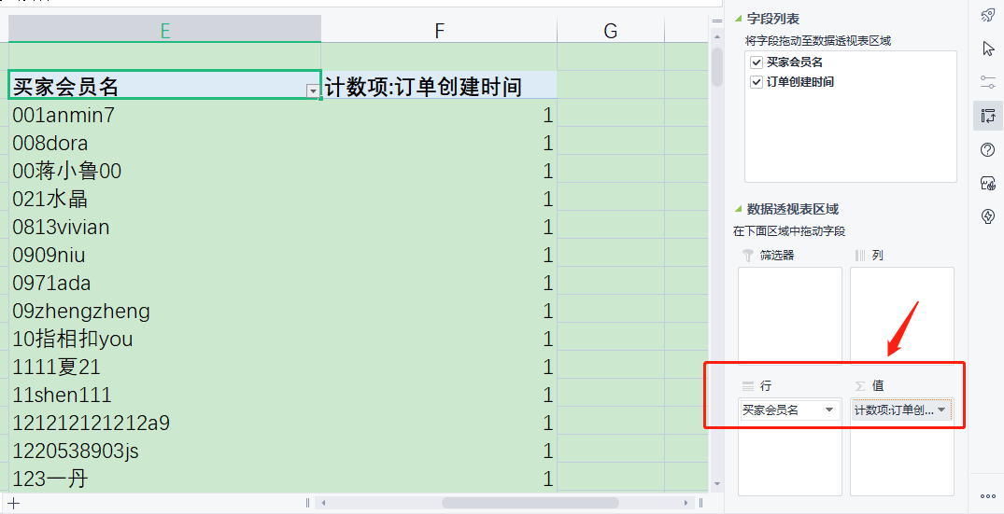

2、透视表【值筛选】
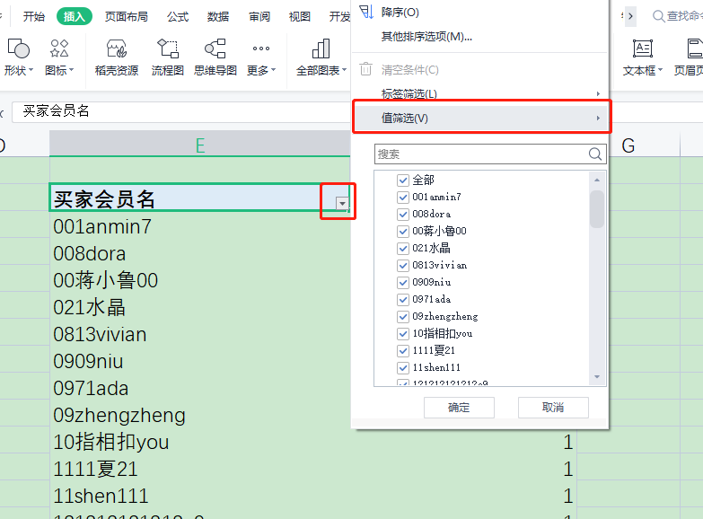

3、筛选出≥5的买家会员名

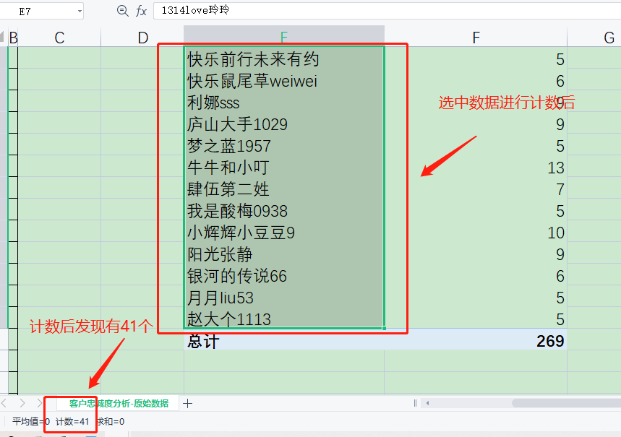

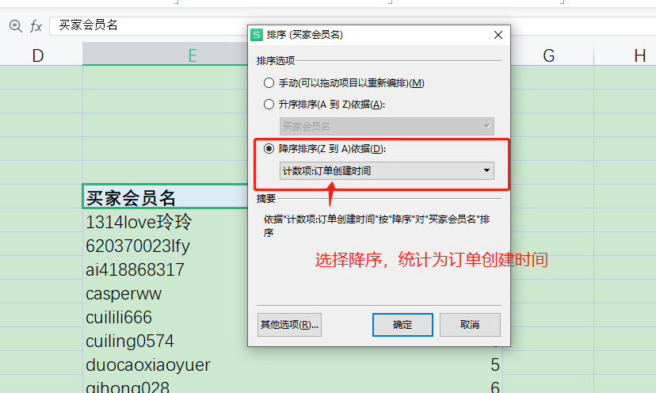
2、2021年10月1日到2022年3月31日，“原牧纯品旗舰店”购买次数最多的客户是（ ），其购买次数是（ ）次。
透视表排序

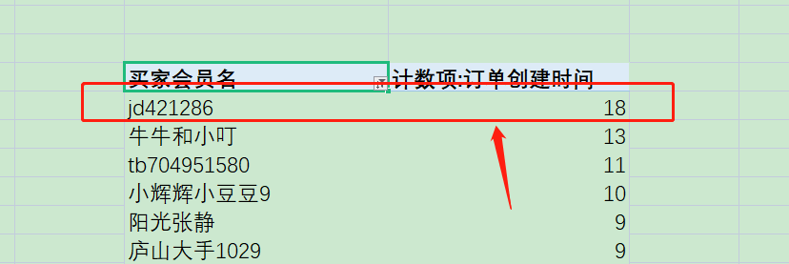

3、“原牧纯品旗舰店”近6个月购买频数大于等于7的客户有（ ）人。
透视表值筛选近6个月购买频数大于等于7的客户
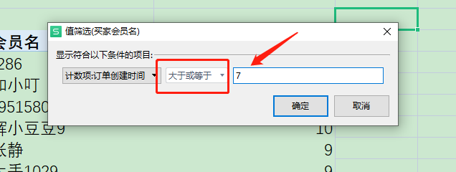

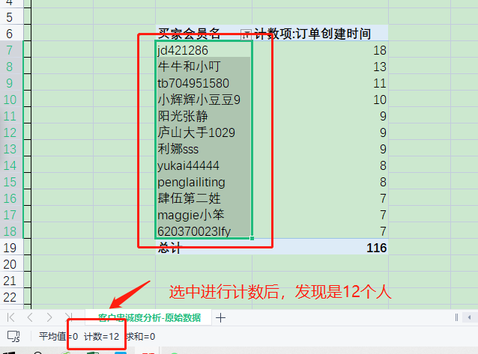

4、网店回馈忠诚客户的形式有哪些，请列举3个。

网店回馈忠诚客户的形式多种多样常见的有三种赠送优惠卷，赠送小样，赠送积分

